상품제안서
Q2 3.0 카드형 C타입 OTG USB메모리 | 상품코드: F23542

 |  |  |  |  |  |  | 02-412-0044 | www.easy1.co.kr
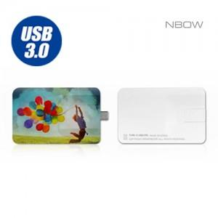

【상세/제작정보】

【인쇄/포장옵션】 | 풀칼라 / 포장지포장

【공급단가】 | 수량 | 100~ | 300~ | 500~ | 1,000~ | 3,000~
*VAT별도 | 16G | 8,630원 | 8,490원 | 8,290원 | 8,080원 | 7,940원
 | 32G | 9,880원 | 9,720원 | 9,490원 | 9,250원 | 9,090원
 | 64G | 11,130원 | 10,950원 | 10,690원 | 10,420원 | 10,240원
 | 128G | 18,750원 | 18,450원 | 18,000원 | 17,550원 | 17,250원

【상품 URL】 | https://dev.easy1.co.kr:443/src/goods_detail.php?gdno=23542

